画像４
画像１
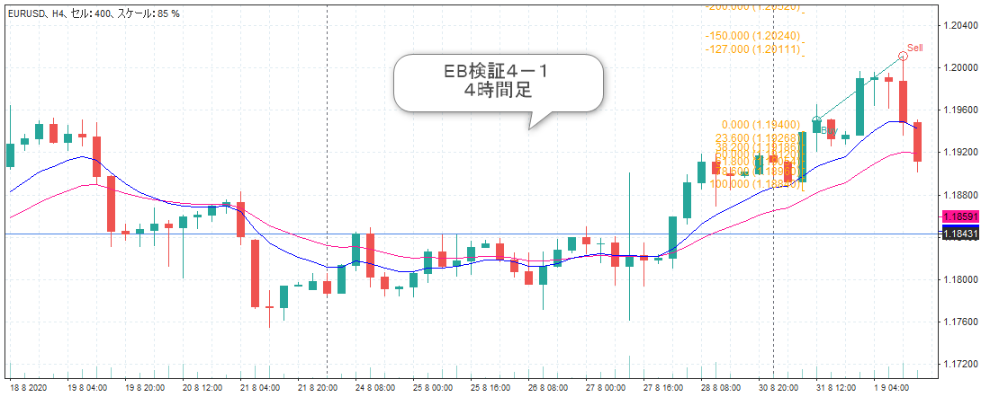

画像２
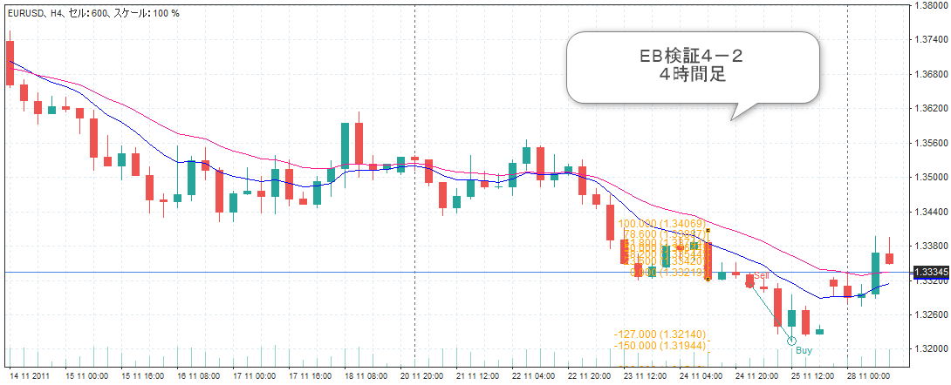

画像３
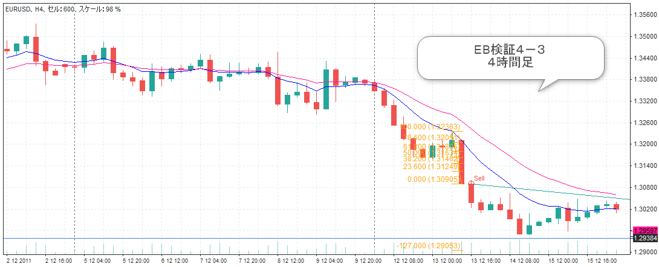

画像２

画像４
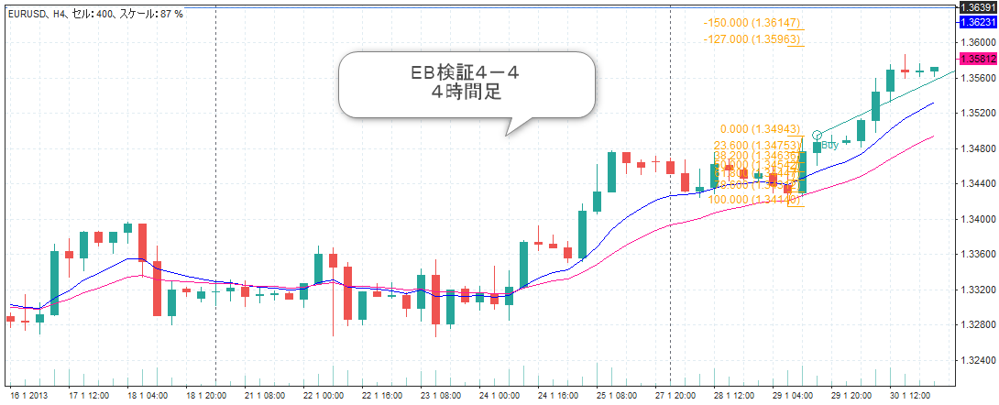

画像５

画像３

画像4

画像5

画像6

画像７

画像１０

画像８

画像９

画像１０

画像１
画像１
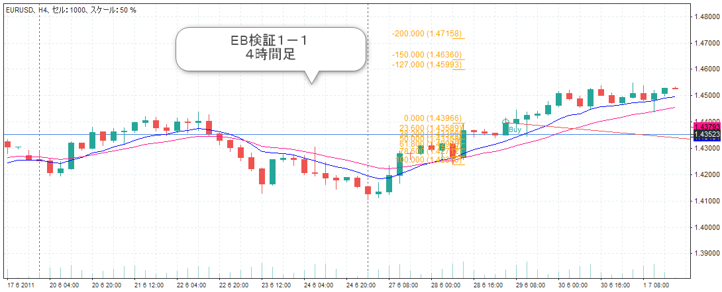

画像２

画像３

画像２

画像４

